Лист1
MATERIALE DE CONSTRUCTIE

Chişinău, str. Albişoara 86/3, ap 409 c/f 1006600024203 TVA 0606281, IBAN MD92PR002224130029590101
BC ProCredit Bank c/b PRCBMD 22 Calea Basarabiei 2(Domus But.149)
Email: vasilezidu@mail.ru
Vadim:068211333 Vasile:068008635 Lista de preţuri 01.01.2021.
Nr: | Denumire | Caracteristici | Cantit. |  | Preț | Preț | Preț
 |  |  |  |  | Recomandat | Angro -25 % | Special
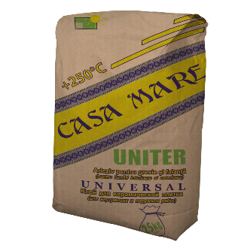 1. |  | Adeziv Casa Mare „Uniter” -30 o C + 250 o C Clei pentru teracotă, universal Клей для плитки yниверсальный | 25 kg. |  | 70 | 52.5 | 42

2. |  | Adeziv Casa Mare „Uniter” -30 o C + 250 o C Clei pentru teracotă, universal Клей для плитки yниверсальный | 5 kg. |  | 27 | 20.25 | 16

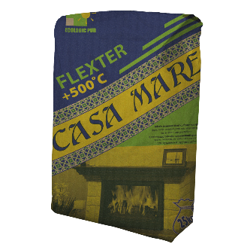
3. |  | Adeziv Casa Mare „Flexter” Clei pentru teracotă flexibil, porţelanat cu fixare sporită -40 ° - + 500 ° Клей для плитки, гранита, порцеланата с повышенной фиксацией | 25 kg. |  | 114 | 85.5 | 72

 |  |  | GRI

4. |  | Adeziv Casa Mare „Flexter” Clei pentru teracotă flexibil, porţelanat cu fixare sporită -40 ° - + 500 ° Клей для плитки, гранита, порцеланата с повышенной фиксацией | 25 kg. |  | 175 | 131.25 | 120

 |  |  | ALB

5. | 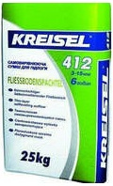 | Autonivelant KREISEL Şapă autoegalizatoare pentru apartamente Самовыравнивающиеся полы | 25 kg. |  | 145 | 108.75 | 95

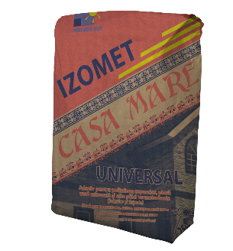 6. |  | Adeziv Casa Mare „Izomet” Clei pentru polistirol expandat, universal Şi vată minerală Клей для пенопласта и минеральной ваты универсальный | 25 kg. |  | 89 | 66.75 | 55

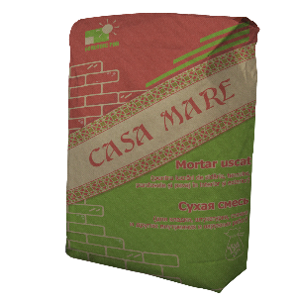 7. |  | Amestec uscat Сухая цементная смесь | 25kg | 1*4 | 65 | 48.75 | 42

 |  |  |  | 1*3 | 69 | 51.75 | 45

 |  |  |  | 1*2 | 70 | 52.5 | 47
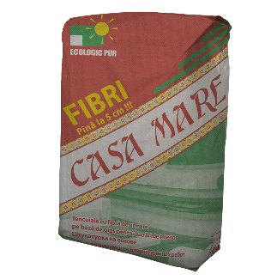
8. |  | Amestec uscat METAR GRUP, „Fibri” Amestec uscat cu clei inclus, cu fibră de armare Сухая гипсовая смесь полнокомпонентная, армирующая | 30 kg. |  | 87.5 | 65.6 | 55

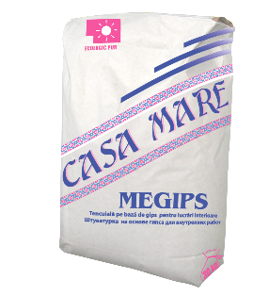 9 |  | Tencuială Casa Mare „Megips” Tencuială pe bază de gips, pentru lucrări interioare Штукатурка на базе гипса, для внутренних работ | 30 kg. |  | 70 | 52.5 | 44

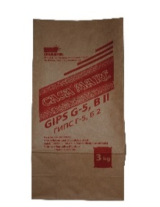
10. |  | Gips G – 5 Casa Mare Pentru prepararea mortarurilor de zidarie, tencuelelor, montare | 3 kg. |  | 27 | 20.25 | 16

11. |  | Var Casa Mare Pentru prepararea mortarurilor, tencuelelor, tratarea apelor potabile, stabilizarea solurilor | 3 kg. |  | 27 | 20.25 | 16

12. |  | Grund cu antimucegai şi antiseptic Грунтовка с антиплесенью и антисептиком | 5 kg. |  | 84 | 63 | 50

 |  |  | 10 kg. |  | 150 | 112.5 | 90

13. |  | Grund pentru interior şi exterior Грунтовка универсальная | 1 L. |  | 34 | 25 | 25

 |  |  | 3 L. |  | 55 | 41 | 40

 |  |  | 5 L. |  | 70 | 52 | 55

 |  |  | 10 L. |  | 125 | 94 | 80

14 | 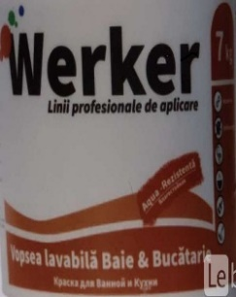 | Contact Beton grund Grund-amorsă pe bază de nisip cuarţ, pentru interior şi exterior Грунтовка на основе кварцевого песка, для внутренних и наружних работ | 1 .40KG. |  | 67 | 50 | 40

 |  |  | 4KG. |  | 134 | 100 | 80

 |  |  | 6.30KG. |  | 212 | 159 | 127

 |  |  | 13.60KG. |  | 342 | 256 | 205

15 |  | ADEZIV( ASERFIX) ADEZIF PENTRU PORTELANAT | 25KG |  | 90 | 67.5 | 52

16 |  | ADEZIV PENTRU POLESTIROL VATA MINERALA SI ALTE PLACI TERMOIZOLANTE. ( IZOBETON ) | 25kg |  | 85 | 63.75 | 62.5

17 | 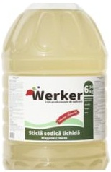 | STICLA SODICA LICHIDA WERKER ЖИТКОЕ СТЕКЛО | 1.3KG |  | 50 | 37.5 | 30

 |  |  | 6.5KG |  | 130 | 97.5 | 96

18 | 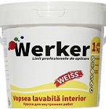 | VOPSEA LAVABILA INTERIOR WERKER | 1,2KG |  | 55 | 41.25 | 35

 |  |  | 4KG |  | 105 | 79 | 77

 |  |  | 7KG |  | 175 | 131 | 129

 |  |  | 135KG. |  | 350 | 262.5 | 250

19 | 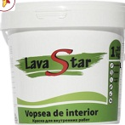 | VOPSEA DE INTERIOR LAVASTAR | 1 .2KG. |  | 40 | 30 | 23

 |  |  | 3KG. |  | 85 | 63.75 | 54

 |  |  | 6KG. |  | 130 | 97.5 | 94

 |  |  | 11KG. |  | 250 | 187.5 | 174

20 |  | AMORSA CONCENTRATA 1:5 WERKER | 1 KG. |  | 50 | 37.5 | 32

 |  |  | 3KG. |  | 70 | 52.5 | 47.5

 |  |  | 5KG. |  | 110 | 82 | 74

 |  |  | 12KG. |  | 290 | 217.5 | 172

21. | 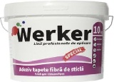 | ADEZIV TAPETE FIBRA DE STICLA WERKER | 5KG. |  | 160 | 120 | 112.5

 |  |  | 10 kg. |  | 350 | 262.5 | 206

22 | 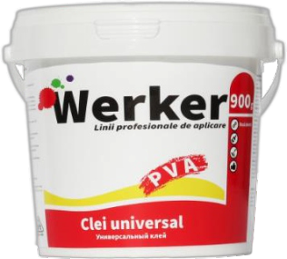 | CLEI PVA WERKER | 0.9KG |  | 40 | 30 | 24

 |  |  | 3KG. |  | 80 | 70 | 65

 |  |  | 5KG. |  | 150 | 112.5 | 94

 |  |  | 10KG |  | 250 | 187.5 | 181

23 | 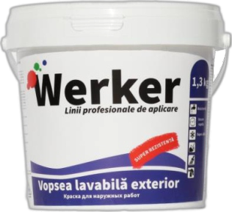 | VOPSEA LAVABILA EXTERIOR(FASAD) | 1.2kg |  | 47 | 35 | 30

 |  |  | 4kg |  | 130 | 97.5 | 89

 |  |  | 6.3kg |  | 220 | 165 | 140

 |  |  | 12.6kg |  | 350 | 262 | 279

24 |  | AMESTEC USCAT PE BAZA DE IPSOS MP-75 | 30KG |  | 95 | 85 | 80

25 | 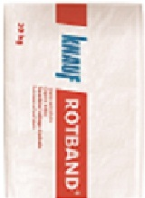 | AMESTEC USCAT PE BAZA DE IPSOS ROTBAND | 30KG |  | 110 | 100 | 98

26 | 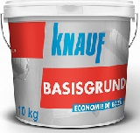 | AMORSA GRUNT (BASISGRUNT) |  |  | 160 | 120 | 105

 |  |  | 10KG

27 | 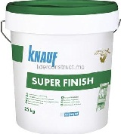 | GLET PENTRU LUCRARI INTERIOR SUPER FINISH(SATROK) KNAUF | 25KG |  | 380 | 330 | 285

28 |  | AMORSA GRUNT (TIEFENGRUNT) KNAUF | 10KG |  | 290 | 217 | 193

29 |  | VATA MINERALA (KNAUF) | 1RUL |  | 270 | 250 | 210

